Communes éligibles FTD 01-06-23
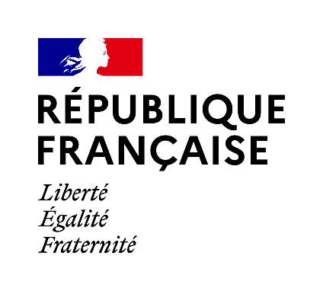
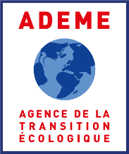

Fonds Tourisme Durable Financement grâce à Destination France Communes éligibles au 1er juin 2023

Les communes éligibles au Fonds, à partir du 1er juin 2023, sont : 1) En métropole, les communes de densité intérmédiaire, peu denses et très peu denses de moins de 30 000 habitants dans toutes les aires d'attraction 2) En Corse et Outremer, toutes les communes 3) L'ensemble des "petites villes de demain" comme définies par le programme de l'ANCT
--> les communes nouvellement éligibles au 1er juillet 2022 sont en vert plus foncé
--> les communes nouvellement éligibles au 1er juin 2023 sont en kaki
* Pour éviter tout risque de doublon pour les communes possédant le même code postal, nous avons privilégié le code commune INSEE, qui lui, est propre à chaque commune.
Le tableau est classé par région et code commune. Les communes peuvent ne pas être pas ordre alphabétique.
Code Région INSEE | Région | Code Commune INSEE * | Libellé des communes
...

